Índice de Iodo - metd. indireto
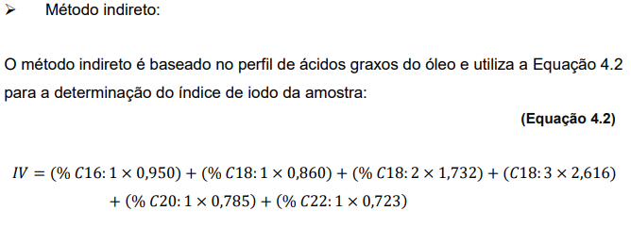
Índice de Iodo - metodologia indireta

IV (somente ácidos graxos com insaturação) | Fator (AOCS) | % × factor
0.54 | 0.95 | 0.51
79.18 | 0.86 | 68.09
3.51 | 1.732 | 6.08
0.37 | 2.616 | 0.96
0.25 | 0.785 | 0.20
 | Total | 75.84 | % iodo absorvido

Perfil de ácidos graxos utilizado para o cálculo:

Tempo de Retenção | Área |  | Porcentagem Composição
3.545 | 2161 | n.i. | 0.001
3.93 | 7932.5 | n.i. | 0.003
4.399 | 346266.1 | c16 | 0.115
4.573 | 16103.8 | c16.1 | 0.005
4.909 | 2507.9 | n.i. | 0.001
5.099 | 3573 | n.i. | 0.001
5.552 | 117647.5 | c18 | 0.039
5.801 | 2378549 | c18.1 | 0.792
6.083 | 105431.6 | c18.2 | 0.035
6.528 | 11033.2 | c18:3 | 0.004
6.875 | 7505.7 | c20 | 0.002
7.102 | 2956.9 | c20:1 | 0.001
8.383 | 2324.6 | c22 | 0.001
TOTAL | 3003992.8

Índice de Acidez
Índice de Acidez - (A.O.C.S. - Cd 3d-63 e Ca 5a–40)

A definição do índice de acidez leva em consideração a titulação com KOH, assim, o resultado da titulação com NaOH deve ser multiplicado por 1.4 (MM.KOH/MM.NaOH
Concentração titulante [NaOH] = | 0.049
Pesagem de amostra (g) | Volume gasto titulante (ml) | Índice de acidez | Índice de acidez | Média | Desvio Padrão
7.04 | 12.45 | 3.40 | 4.76 | 4.77 | 0.02 | 2024-02-27
7.02 | 12.5 | 3.42 | 4.79
7.02 | 12.45 | 3.41 | 4.77
Branco | 0.25 | - | -
 |  | em mg de NaOH/ g de amostra | em mg de KOH/ g de amostra

A % de ácido graxo livre majoritário também pode ser calculado a partir deste método da AOCS utilizado. Na verdade, o verdadeiro método do índice de acidez utiliza KOH como base, entretanto KPOH necessário é de difícil acesso e aquisição assim, optou-se por seguir o método de % de ácido graxo livre porque este utiliza NaOH e permite a conversão do valor de ác. graxo livre em índice de acidez ao multiplicar o resultado por um fator (ver método AOCS caso queira calcular a % de ac graxo livre)

Índice de Saponificação
Índice de Saponificação - (A.O.C.S. - Cd 3-25)

Concentração titulante [HCl] = | 0.4989
Pesagem de amostra (g) | Volume gasto titulante (ml) | Índice de saponificação | Média | Desvio Padrão
2.00 | 1.55 | 190.32 | 189.1 | 1.1
2.01 | 1.60 | 188.68
2.03 | 1.50 | 188.20
Branco | 15.15 | -

Determinar a quantidade de álcali necessária para saponificar uma quantidade definida de amostra, sendo expressa como o número de miligramas de hidróxido de potássio necessários para saponificar 1 grama de amostra.

